关系图
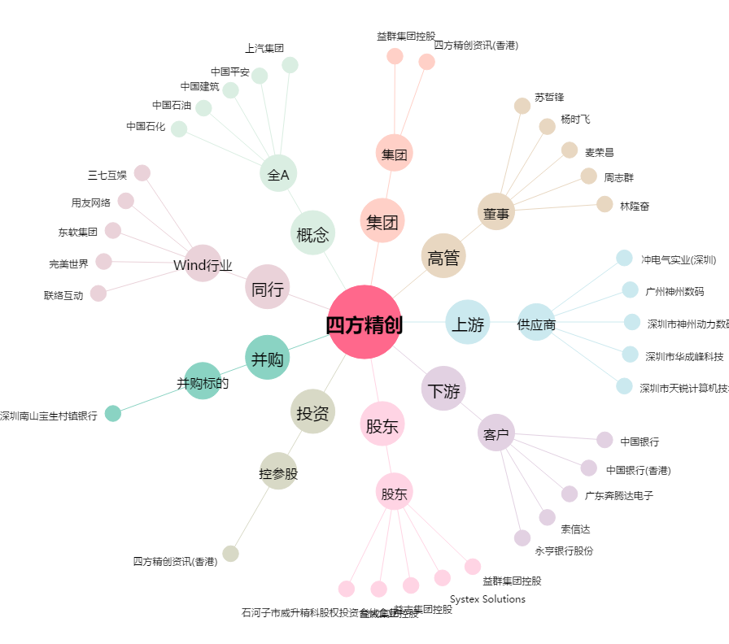
四方精创[300468.SZ] - 关系概览图

